詳細設計書（1P）
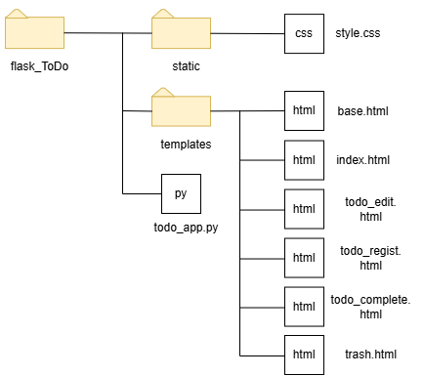
書類区分 |  |  | 基盤種別 |  |  | 処理ＩＤ |  | 作成日 | 担当者
詳細設計書 |  |  | 共通基盤 |  |  | aa_bb_0001 |  | 2025-07-10 | 森田庸平
PJ名 |  |  | システム名 |  |  | 種別 |  | 確認 | 確認
Webアプリ開発 |  |  | todo_app.py |  |  | スクリプトファイル

 | ＜目的＞
 | 日々のタスクを管理するWebアプリ

 | ＜処理概要＞
 | ・トップページに進行中のタスク一覧を表示
 | ・トップページに各ページ（新規登録・完了・ゴミ箱）へのリンクを設置
 | ・トップページの各タスクに「完了にする」「ゴミ箱に入れる」ボタンを設置
 | ・新規登録ページで新しいタスクを登録
 | ・編集ページで進行中のタスクを編集
 | ・完了ページで完了済みタスクを確認
 | ・完了タスクを進行中に戻すボタンを設置
 | ・ゴミ箱ページで削除済みタスク（ゴミ箱内）を表示
 | ・ゴミ箱内のタスクを元の状態に復元するボタンを設置

 | ＜DB仕様＞
 | ・DB名："flasktodo.db"
 | ・テーブル名：todo
 | ・テーブル仕様：
 | カラム名 | データ型 |  | 制約 |  |  | 説明
 | id | INTEGER |  | PRIMARY KEY, AUTO INCREMENT |  |  | 一意のID(自動採番)
 | title | TEXT |  | NOT NULL |  |  | タスクのタイトル
 | detail | TEXT |  | (なし) |  |  | タスクの詳細
 | deadline | DATE |  | (なし) |  |  | 締切日
 | status | TEXT |  | NOT NULL |  |  | (進行中・完了)
 | category | TEXT |  | NOT NULL |  |  | (仕事・プライベート)
 | is_deleted | INTEGER |  | NOT NULL, DEFAULT 0 |  |  | 0(削除されていない) 1(削除済み)

 | ＜画面入力＞
 | 項目名 | 入力形式 |  |  | 備考・選択肢など
 | 件名 | テキスト入力 |  |  | タスクのタイトルを入力
 | 詳細 | テキスト入力 |  |  | タスクの内容を入力
 | 期限 | 日付入力 |  |  | カレンダーで日付を選択
 | 状況 | 選択リスト |  |  | 「進行中」または「完了」を選択
 | カテゴリ | 選択リスト |  |  | 「仕事」または「プライベート」を選択

 | ＜メッセージ一覧＞

 | ＜ファイル構成＞

詳細設計書（2P） 画面イメージ
書類区分 |  |  |  |  | 基盤種別 |  |  |  | 処理ＩＤ |  |  |  |  |  | 作成日 |  | 担当者
詳細設計書 |  |  |  |  | 共通基盤 |  |  |  | aa_bb_0001 |  |  |  |  |  | 2025-07-10 |  | 森田庸平
PJ名 |  |  |  |  | システム名 |  |  |  | 種別 |  |  |  |  |  | 確認 |  | 確認
Webアプリ開発 |  |  |  |  | todo_app.py |  |  |  | スクリプトファイル

 | ＜ページ構成＞
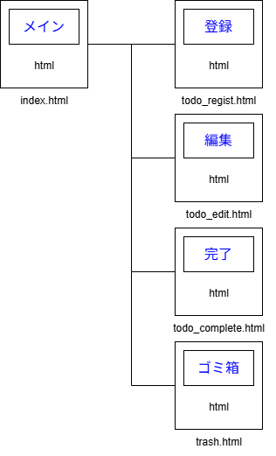

 |  | ・メイン画面：登録案件の一覧表示
 |  |  | 「新規登録」リンク、「編集」リンク(案件毎)、 「完了」リンク、「ゴミ箱」リンク
 |  | ・登録画面：案件新規登録画面
 |  |  | 各項目の入力フォームを表示、登録可能
 |  |  | 「一覧に戻る」リンク
 |  | ・編集画面：登録済み内容変更画面
 |  |  | 登録済み内容が表示され、編集可能
 |  |  | 「一覧に戻る」リンク
 |  | ・完了画面：完了済み内容が表示される
 |  |  | 「復元」ボタンを押すと状況が進行中に戻る
 |  |  | 「一覧に戻る」リンク
 |  | ・ゴミ箱一覧画面：ゴミ箱の一覧を表示
 |  |  | 「復元」ボタンを押したタスクは、メイン画面の一覧に戻る
 |  |  | 「一覧に戻る」リンク

 | ＜画面イメージ＞
 | メイン画面：index.html
 |  | メイン画面リクエスト時に、下記の案件一覧画面（メイン画面）が表示される。

 |  | ToDo

 |  |  |  | 新規登録 |  | 完了一覧 | ゴミ箱一覧 |  |  | 期限：昇順▼

 |  | 完了 | 件名 |  | 詳細 |  |  | 期限 |  |  | カテゴリ | 状況
 |  | 〇 | 1件目の案件 |  | 1件目詳細 |  |  | 2025-05-12 |  |  | 仕事 | 進行中 |  | 編集 |  | ゴミ箱
 |  | 〇 | 2件目の案件 |  | 2件目詳細 |  |  | 2025-05-13 |  |  | 仕事 | 進行中 |  | 編集 |  | ゴミ箱
 |  | 〇 | 3件目の案件 |  | 3件目詳細 |  |  | 2025-06-20 |  |  | プライベート | 進行中 |  | 編集 |  | ゴミ箱
 |  | 〇 | 4件目の案件 |  | 4件目詳細 |  |  | 2025-07-01 |  |  | プライベート | 進行中 |  | 編集 |  | ゴミ箱

 | 編集画面：todo_edit.html
 |  | 編集ボタン押下時、選択した案件の編集画面が表示される。 案件内容を修正し、「編集完了」ボタンを押すことでデータが更新される。 「一覧に戻る」ボタンでトップページ（index.html）に戻ることができる。

 |  | 編集

 |  |  | 件名 |  | 詳細 |  |  | 期限 |  |  | 状況 | カテゴリ
 |  |  | 1件目の案件 |  | 1件目詳細 |  |  | 2025-05-12 |  |  | 進行中 | 仕事

 |  | 更新
 |  |  |  |  |  |  |  |  |  |  |  |  | 一覧に戻る

 | 新規登録画面：todo_regist.html
 |  | 「新規登録」ボタン押下時に表示される。 必要な情報を入力し、「登録完了」ボタンを押すと新しい案件が追加される。 「一覧に戻る」ボタンでトップページ（index.html）に戻ることができる。 件名とカテゴリは空白で登録できない。

 |  | 新規登録

 |  |  | 件名 |  | 詳細 |  |  | 期限 |  |  | 状況 | カテゴリ
 |  |  |  |  |  |  |  | 年 /月/日 |  |  | 進行中 | プライベート

 |  | 登録完了
 |  |  |  |  |  |  |  |  |  |  |  |  | 一覧に戻る

 | 完了一覧画面：todo_regist.html
 |  | 「完了一覧」ボタン押下時に表示される。 「状況」が「完了」状態のタスク一覧を表示。 「一覧に戻る」ボタンでトップページ（index.html）に戻ることができる。

 |  | 完了一覧

 |  |  | 件名 |  | 詳細 |  |  | 期限 |  |  | 状況 | カテゴリ |  |  | 復元
 |  |  |  |  |  |  |  |  |  |  | 完了 | 仕事 |  |  | 〇

 |  |  |  |  |  |  |  |  |  |  |  |  | 一覧に戻る

 |  | ゴミ箱一覧画面：trash.html
 |  |  | 「完了一覧」ボタン押下時に表示される。 「状況」が「完了」状態のタスク一覧を表示。 「一覧に戻る」ボタンでトップページ（index.html）に戻ることができる。
 |  | ゴミ箱一覧

 |  |  | 件名 |  | 詳細 |  |  | 期限 |  |  | 状況 | カテゴリ |  |  | 復元
 |  |  |  |  |  |  |  |  |  |  | 進行中 | 仕事 |  |  | 〇

 |  |  |  |  |  |  |  |  |  |  |  |  | 一覧に戻る

